Outline
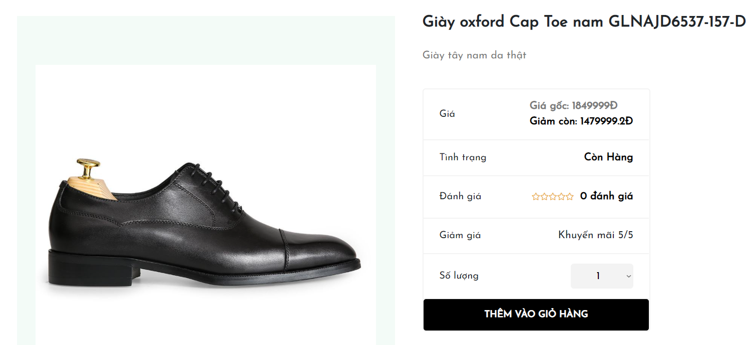
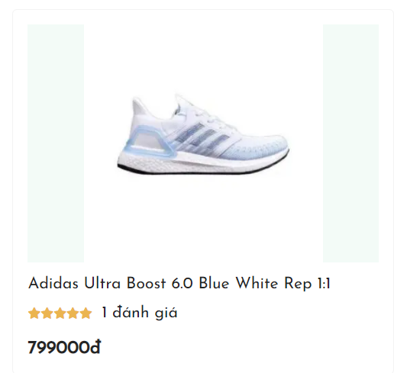
Program Outline
Outline Screen | Ngôn ngữ lập trình
 | JavaScript
 | OutLine - Xử lý function
 | Cho khách hàng có thể xem thông tin sản phẩm.

